Compte PRO
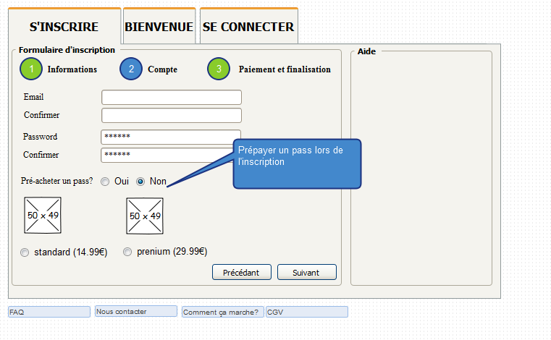
 |  |  |  |  |  |  |  |  | Normal |  | Prenium
 |  |  |  |  |  |  |  | Pass Pro 1 mois (recharger) | 19.99 € |  | 39.99 €
 |  |  |  |  |  |  |  | Création d'un compte (a vie) | 29.99 €

 |  |  |  |  |  |  |  | La création d'un compte PRO est obligatoirement payant. Le prix de base est 29.99€ pour se créer un compte à vie. Il est possible lors de la création d'un compte de souscrire directement 1 mois d'accès: - Pass standart pour 1 mois à 19.99€ - Pass prénium pour 1 mois à 39.99€ - Si aucune pré-séléction: Pass direct

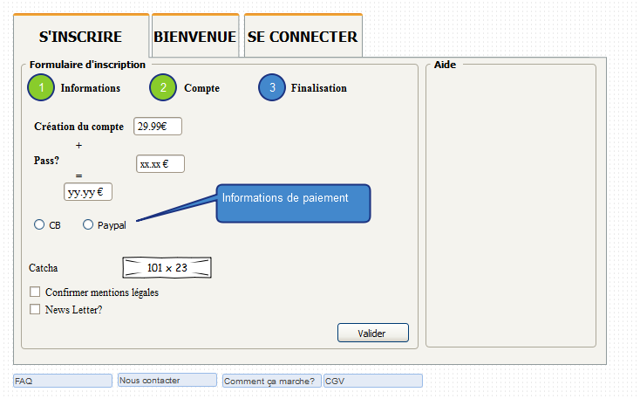
 |  |  |  |  |  |  |  |  | Normal |  | Prenium |  | Direct
 |  |  |  |  |  |  |  | Création d'un compte (a vie) | 29.99 €
 |  |  |  |  |  |  |  | Pass Pro 1 mois (recharger) | 19.99 € |  | 39.99 € |  | 0.00 € |  |  | Trouver de nouvelles options qui peuvent être payante, mais sans être bloquante pour les pros.
 |  |  |  |  |  |  |  | Créer un deal | 0.00 € |  | 0.00 € |  | 9.99 €
 |  |  |  |  |  |  |  | Pub / mois | 0 |  | 2 |  | 0
 |  |  |  |  |  |  |  | Nb photos par deal | 1 |  | illimités |  | 1
 |  |  |  |  |  |  |  | Priorité visuel | non |  | oui |  | non
 |  |  |  |  |  |  |  | Pack 10 * images secondaires | 2.49 € |  | N/A |  | 2.49 €
 |  |  |  |  |  |  |  | Pack 1 * pub | 6.99 € |  | 6.99 € |  | 6.99 €
 |  |  |  |  |  |  |  | Pack 4 * options priorité visuel | 2.99 € |  | N/A |  | 2.99 €

 |  |  |  |  |  |  |  | Exemple financement
 |  |  |  |  |  |  |  | Cas début / mois
 |  |  |  |  |  |  |  | Nb création compte PRO normal | 6 | 179.94 € | Total € / mois: | 987.58 €
 |  |  |  |  |  |  |  | Nb création compte PRO prenium | 4 | 119.96 € | Total € / an | 11,850.96 €
 |  |  |  |  |  |  |  | Nb création compte PRO direct | 2 | 59.98 €
 |  |  |  |  |  |  |  | Nb pass normal | 12 | 239.88 € | 25 clients pro
 |  |  |  |  |  |  |  | Nb pass prenium | 8 | 319.92 €
 |  |  |  |  |  |  |  | Nb pass direct | 5 | 49.95 €
 |  |  |  |  |  |  |  | Nb pack images | 2 | 4.98 €
 |  |  |  |  |  |  |  | Nb pack pub | 1 | 6.99 €
 |  |  |  |  |  |  |  | Nb pack priorité visuel | 2 | 5.98 €

 |  |  |  |  |  |  |  | Cas avancé / mois
 |  |  |  |  |  |  |  | Nb création compte PRO normal | 8 | 239.92 € | Total € / mois: | 2,430.97 €
 |  |  |  |  |  |  |  | Nb création compte PRO prenium | 6 | 179.94 € | Total € / an | 29,171.64 €
 |  |  |  |  |  |  |  | Nb création compte PRO direct | 4 | 119.96 €
 |  |  |  |  |  |  |  | Nb pass normal | 36 | 719.64 € | 75 clients pro
 |  |  |  |  |  |  |  | Nb pass prenium | 24 | 959.76 €
 |  |  |  |  |  |  |  | Nb pass direct | 15 | 149.85 €
 |  |  |  |  |  |  |  | Nb pack images | 4 | 9.96 €
 |  |  |  |  |  |  |  | Nb pack pub | 6 | 41.94 €
 |  |  |  |  |  |  |  | Nb pack priorité visuel | 8 | 10.00 €

 |  |  |  |  |  |  |  | Cas fin / mois
 |  |  |  |  |  |  |  | Nb création compte PRO normal | 10 | 299.90 € | Total € / mois: | 4,479.12 €
 |  |  |  |  |  |  |  | Nb création compte PRO prenium | 8 | 239.92 € | Total € / an | 53,749.44 €
 |  |  |  |  |  |  |  | Nb création compte PRO direct | 6 | 179.94 €
 |  |  |  |  |  |  |  | Nb pass normal | 72 | 1,439.28 € | 150 clients pros
 |  |  |  |  |  |  |  | Nb pass prenium | 48 | 1,919.52 €
 |  |  |  |  |  |  |  | Nb pass direct | 30 | 299.70 €
 |  |  |  |  |  |  |  | Nb pack images | 6 | 14.94 €
 |  |  |  |  |  |  |  | Nb pack pub | 8 | 55.92 €
 |  |  |  |  |  |  |  | Nb pack priorité visuel | 10 | 30.00 €

En considérant que chaque compte PRO rachète un pass chaque mois / sans options |  |  |  |  |  |  | En considérant que chaque compte PRO rachète un pass chaque mois / sans options |  |  |  |  |  |  |  | En considérant que chaque compte direct créé 1 deals chaque mois / sans options
Compte normal | Nb Nouveau compte / mois |  |  |  |  |  | Compte prenium |  | Nb Nouveau compte / mois |  |  |  |  |  | Compte direct | Nb Nouveau compte / mois
Au bout de x mois | 1 | 2 | 3 | 4 | 5 | 6 | Au bout de x mois |  | 1 | 2 | 3 | 4 | 5 | 6 | Au bout de x mois | 1 | 2 | 3 | 4 | 5 | 6
1 | 49.98 € | 99.96 € | 149.94 € | 199.92 € | 249.90 € | 299.88 € | 1 |  | 69.98 € | 139.96 € | 209.94 € | 279.92 € | 349.90 € | 419.88 € | 1 | 39.98 € | 79.96 € | 119.94 € | 159.92 € | 199.90 € | 239.88 €
2 | 69.97 € | 139.94 € | 209.91 € | 279.88 € | 349.85 € | 419.82 € | 2 |  | 109.97 € | 219.94 € | 329.91 € | 439.88 € | 549.85 € | 659.82 € | 2 | 49.97 € | 99.94 € | 149.91 € | 199.88 € | 249.85 € | 299.82 €
3 | 89.96 € | 179.92 € | 269.88 € | 359.84 € | 449.80 € | 539.76 € | 3 |  | 149.96 € | 299.92 € | 449.88 € | 599.84 € | 749.80 € | 899.76 € | 3 | 59.96 € | 119.92 € | 179.88 € | 239.84 € | 299.80 € | 359.76 €
4 | 109.95 € | 219.90 € | 329.85 € | 439.80 € | 549.75 € | 659.70 € | 4 |  | 189.95 € | 379.90 € | 569.85 € | 759.80 € | 949.75 € | 1,139.70 € | 4 | 69.95 € | 139.90 € | 209.85 € | 279.80 € | 349.75 € | 419.70 €
5 | 129.94 € | 259.88 € | 389.82 € | 519.76 € | 649.70 € | 779.64 € | 5 |  | 229.94 € | 459.88 € | 689.82 € | 919.76 € | 1,149.70 € | 1,379.64 € | 5 | 79.94 € | 159.88 € | 239.82 € | 319.76 € | 399.70 € | 479.64 €
6 | 149.93 € | 299.86 € | 449.79 € | 599.72 € | 749.65 € | 899.58 € | 6 |  | 269.93 € | 539.86 € | 809.79 € | 1,079.72 € | 1,349.65 € | 1,619.58 € | 6 | 89.93 € | 179.86 € | 269.79 € | 359.72 € | 449.65 € | 539.58 €
7 | 169.92 € | 339.84 € | 509.76 € | 679.68 € | 849.60 € | 1,019.52 € | 7 |  | 309.92 € | 619.84 € | 929.76 € | 1,239.68 € | 1,549.60 € | 1,859.52 € | 7 | 99.92 € | 199.84 € | 299.76 € | 399.68 € | 499.60 € | 599.52 €
8 | 189.91 € | 379.82 € | 569.73 € | 759.64 € | 949.55 € | 1,139.46 € | 8 |  | 349.91 € | 699.82 € | 1,049.73 € | 1,399.64 € | 1,749.55 € | 2,099.46 € | 8 | 109.91 € | 219.82 € | 329.73 € | 439.64 € | 549.55 € | 659.46 €
9 | 209.90 € | 419.80 € | 629.70 € | 839.60 € | 1,049.50 € | 1,259.40 € | 9 |  | 389.90 € | 779.80 € | 1,169.70 € | 1,559.60 € | 1,949.50 € | 2,339.40 € | 9 | 119.90 € | 239.80 € | 359.70 € | 479.60 € | 599.50 € | 719.40 €
10 | 229.89 € | 459.78 € | 689.67 € | 919.56 € | 1,149.45 € | 1,379.34 € | 10 |  | 429.89 € | 859.78 € | 1,289.67 € | 1,719.56 € | 2,149.45 € | 2,579.34 € | 10 | 129.89 € | 259.78 € | 389.67 € | 519.56 € | 649.45 € | 779.34 €
11 | 249.88 € | 499.76 € | 749.64 € | 999.52 € | 1,249.40 € | 1,499.28 € | 11 |  | 469.88 € | 939.76 € | 1,409.64 € | 1,879.52 € | 2,349.40 € | 2,819.28 € | 11 | 139.88 € | 279.76 € | 419.64 € | 559.52 € | 699.40 € | 839.28 €
12 | 269.87 € | 539.74 € | 809.61 € | 1,079.48 € | 1,349.35 € | 1,619.22 € | 12 |  | 509.87 € | 1,019.74 € | 1,529.61 € | 2,039.48 € | 2,549.35 € | 3,059.22 € | 12 | 149.87 € | 299.74 € | 449.61 € | 599.48 € | 749.35 € | 899.22 €

 |  |  |  |  |  |  | Compte pro normal avec options
 |  |  |  |  |  |  | Compte normal |  | Nb Nouveau compte / mois
 |  |  |  |  |  |  | au bout de 12 mois, x pass |  | 12 | 24 | 36 | 48 | 60 | 72
 |  |  |  |  |  |  | Peu d'options |  | 277.35 € | 554.70 € | 832.06 € | 1,109.41 € | 1,386.76 € | 1,664.11 €
 |  |  |  |  |  |  | Moyen d'options |  | 292.32 € | 584.63 € | 876.95 € | 1,169.26 € | 1,461.58 € | 1,753.90 €
 |  |  |  |  |  |  | Beaucoup d'options |  | 307.28 € | 614.56 € | 921.84 € | 1,229.12 € | 1,536.40 € | 1,843.68 €

 |  |  |  |  |  |  | Compte pro prenium avec options
 |  |  |  |  |  |  | Compte normal |  | Nb Nouveau compte / mois
 |  |  |  |  |  |  | au bout de 12 mois, x pass |  | 12 | 24 | 36 | 48 | 60 | 72
 |  |  |  |  |  |  | Peu d'options |  | 7.20 € | 14.40 € | 21.60 € | 28.80 € | 36.00 € | 43.20 €
 |  |  |  |  |  |  | Moyen d'options |  | 21.60 € | 43.20 € | 64.80 € | 86.40 € | 108.00 € | 129.60 €
 |  |  |  |  |  |  | Beaucoup d'options |  | 36.00 € | 72.00 € | 108.00 € | 144.00 € | 180.00 € | 216.00 €

En considérant que chaque compte PRO rachète un pass chaque mois / sans options |  |  |  |  |  |  | Compte pro direct avec options
Total | Nb Nouveau compte / mois |  |  |  |  |  | Compte normal |  | Nb Nouveau compte / mois
Au bout de x mois | 1 | 2 | 3 | 4 | 5 | 6 | au bout de 12 mois, x pass |  | 12 | 24 | 36 | 48 | 60 | 72
1 | 159.94 € | 319.88 € | 479.82 € | 639.76 € | 799.70 € | 959.64 € | Peu d'options |  | 1.20 € | 2.40 € | 3.60 € | 4.80 € | 6.00 € | 7.20 €
2 | 229.91 € | 459.82 € | 689.73 € | 919.64 € | 1,149.55 € | 1,379.46 € | Moyen d'options |  | 3.60 € | 7.20 € | 10.80 € | 14.40 € | 18.00 € | 21.60 €
3 | 299.88 € | 599.76 € | 899.64 € | 1,199.52 € | 1,499.40 € | 1,799.28 € | Beaucoup d'options |  | 6.00 € | 12.00 € | 18.00 € | 24.00 € | 30.00 € | 36.00 €
4 | 369.85 € | 739.70 € | 1,109.55 € | 1,479.40 € | 1,849.25 € | 2,219.10 €
5 | 439.82 € | 879.64 € | 1,319.46 € | 1,759.28 € | 2,199.10 € | 2,638.92 €
6 | 509.79 € | 1,019.58 € | 1,529.37 € | 2,039.16 € | 2,548.95 € | 3,058.74 €
7 | 579.76 € | 1,159.52 € | 1,739.28 € | 2,319.04 € | 2,898.80 € | 3,478.56 €
8 | 649.73 € | 1,299.46 € | 1,949.19 € | 2,598.92 € | 3,248.65 € | 3,898.38 €
9 | 719.70 € | 1,439.40 € | 2,159.10 € | 2,878.80 € | 3,598.50 € | 4,318.20 €
10 | 789.67 € | 1,579.34 € | 2,369.01 € | 3,158.68 € | 3,948.35 € | 4,738.02 €
11 | 859.64 € | 1,719.28 € | 2,578.92 € | 3,438.56 € | 4,298.20 € | 5,157.84 €
12 | 929.61 € | 1,859.22 € | 2,788.83 € | 3,718.44 € | 4,648.05 € | 5,577.66 €

